首页数据需求
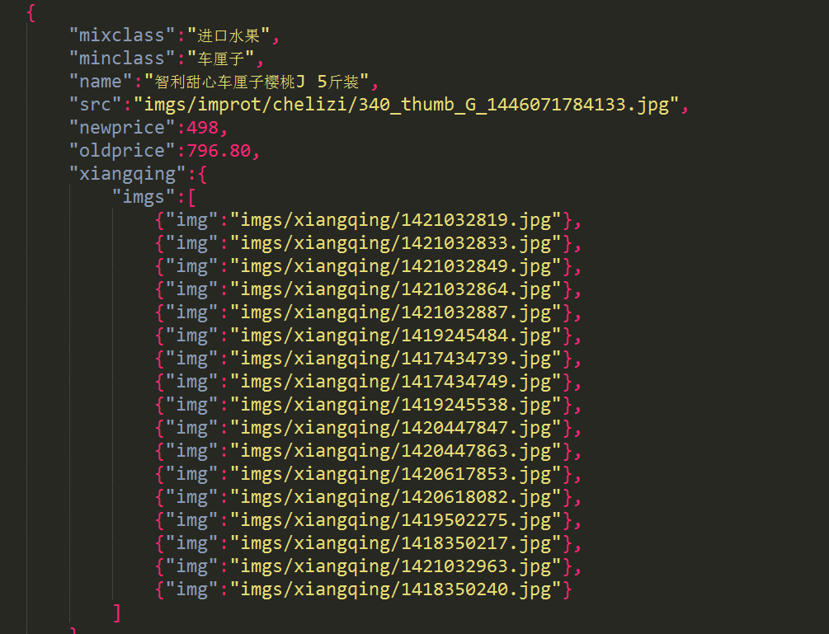
搜索模块
 |  | 根据输入展示搜索提示

推荐区
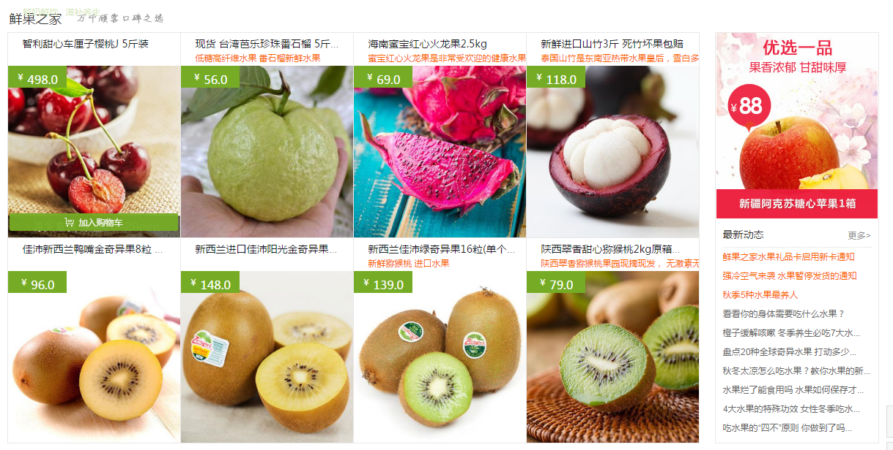

 | 商品区 | 商品图片
 |  | 标题
 |  | 说明（红色）
 |  | 原价

 | 新闻区 | 图片
 |  | 新闻内容条

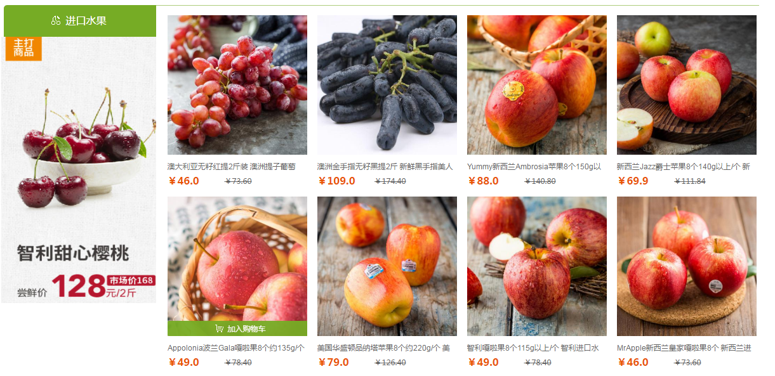

商品区
进口水果 | 左边 | 图片
国产水果
水果礼盒
水果礼品卡 | 右边商品区 | 图片
美味零食 |  | 标题
农特产品 |  | 现价
 |  | 原价

 |  | 需加入ID

详情
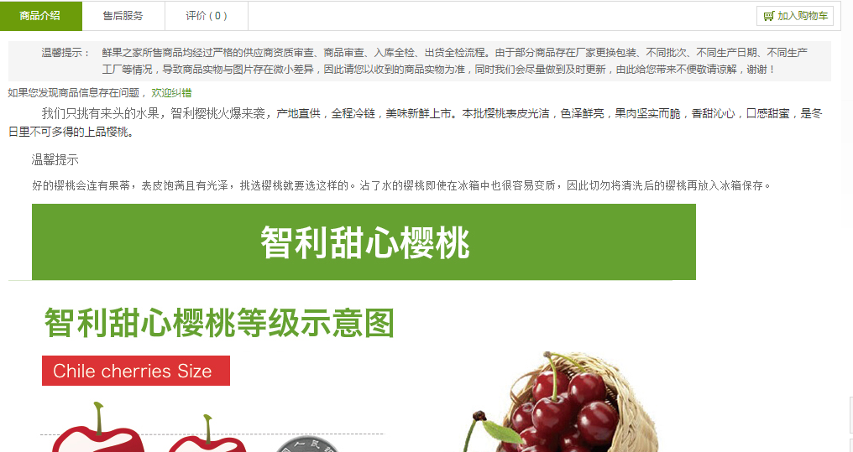

商品介绍
图片

列表
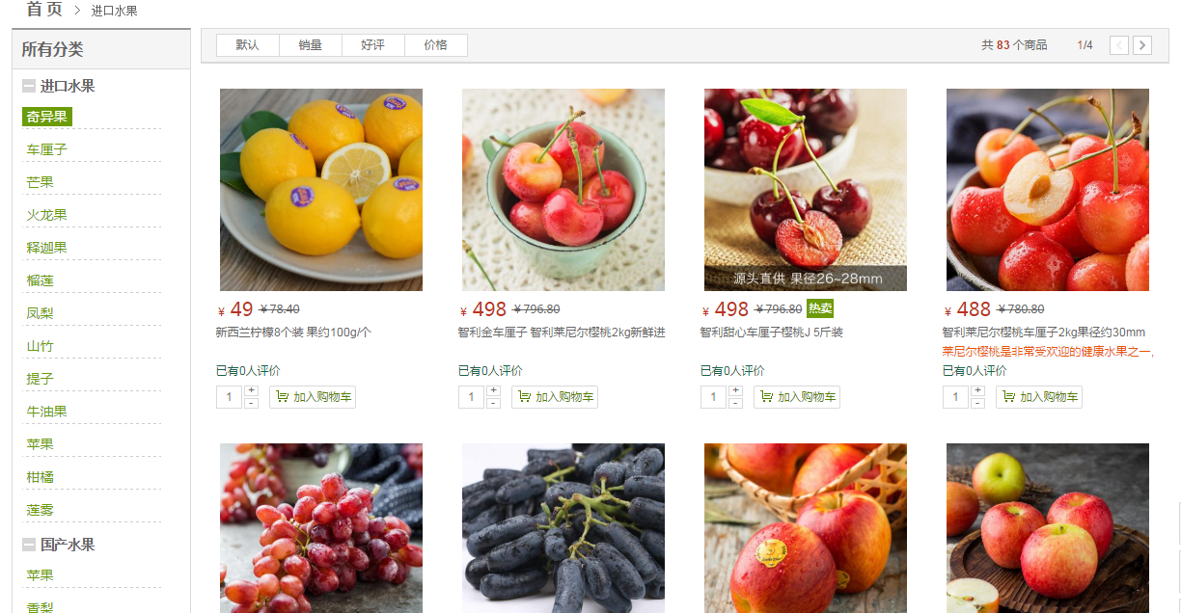
图片
价格
原价
标题

